Portada
 | Plan de aprendizaje “Proyecto Integrador I”

 | En los proyectos reales, no basta con saber programar: también necesitamos identificar qué debemos aprender, cómo hacerlo y cómo colaborar mejor con otros. Esta actividad te invita a reconocer tus fortalezas y desafíos, para diseñar una ruta de mejora individual que te permita aprender de forma más autónoma, estratégica y efectiva.

 | ¿Qué harás?
 | Visualiza tu desempeño actual en habilidades clave para el trabajo colaborativo (habilidades de gestión) y en los saberes técnicos requeridos por el proyecto.
 | Identifica tus brechas de aprendizaje, tanto en habilidades de gestión como en las técnicas.
 | Diseña tu plan personal de aprendizaje, priorizando lo que el proyecto te demanda y lo que aún necesitas fortalecer.
 | Activa tu capacidad de aprender a aprender, es decir, tu habilidad para gestionar tu propio proceso de aprendizaje.

 | A continuación encontrarás una serie de criterios relacionados con las habilidades de gestión. Por favor, léelos con atención y reflexiona sobre tu experiencia.

 | Califícate del 1 al 5, donde:
 | 4.5-5 significa “Sobresaliente”. Tienes un dominio sólido y lo aplicas con seguridad.
 | 3.8- 4.4 significa “Proficiente”. Manejas la habilidad de forma adecuada y consistente.
 | 3.0- 3.7 significa “En desarrollo”. Tienes avances, pero aún necesitas mejorar.
 | 0-2.9 significa “Básico”. Requieres trabajar significativamente en este aspecto.
 | Sé sincero. Esta evaluación es para ti. Entre más honesta sea tu respuesta, más útil será tu diagnóstico.

 | 2025-2-PI1

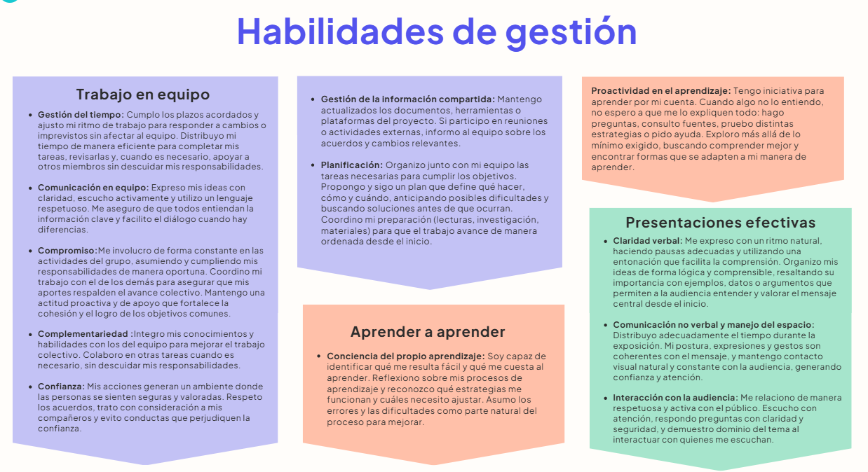

2025-2-PI1 | 2025-2-PI1

Habilidades Gestión
Habilidades de Gestión

Habilidades de Gestión |  | Autoevaluación
Trabajo en equipo | Gestión del tiempo | 3.7
 | Comunicación en equipo | 4
 | Compromiso | 3.7
 | Complementariedad | 4
 | Confianza | 5
 | Gestión de la información compartida | 5
 | Planificación | 3.7
Aprender a aprender | Conciencia del propio aprendizaje | 5
 | Proactividad en el aprendizaje | 4
Presentaciones efectivas | Claridad verbal | 5
 | Comunicación no verbal y manejo del espacio | 5
 | Interacción con la audiencia | 5

Habilidades Técnicas
Análisis y Diseño

Análisis y Diseño | Autoevaluación
Definición de Historias de Usuario | 4
Estimación y priorización de Historias de Usuario | 4
Utilización de Figma para crear prototipos | 3.7
Plan de pruebas | 3
Lenguaje Gherkin para pruebas y criterios de aceptación | 5
Dis. de software utilizando Diagramas de clase | 3
Dis. de software utilizando Diagramas de secuencia | 5
Dis. de BD - Modelo Relacional | 3

Construcción y Gestión de proyectos

Construcción y Gestión de proyectos | Autoevaluación
Estructuras de lenguajes de programación | 3
Framework Django para crear aplicaciones web | 4
Python | 4
Dis. de pruebas utilizando caja negra | 3
Implementación de pruebas unitarias | 3
Pruebas funcionales automatizadas con Selenium | 3
Desarrollo de interfaz de usuario utilizando HTML/CSS | 3
Control de Versiones utilizando Git y Github | 5
Jira para gestión de proyectos | 3.8

Matriz de priorización
 |  | En esta Entrega: |  | 2025-2-PI1

Habilidad a evaluar
 |  | Lo requiere el proyecto? | Estoy preparado? | Prioridad

 | Habilidad | Requiere | Preparado | Prioridad
Trabajo en equipo | Gestión del tiempo | 3 | 3 | Importante
 | Comunicación en equipo | 5 | 5 | OK
 | Compromiso | 5 | 5 | OK
 | Complementariedad | 5 | 5 | OK
 | Confianza | 5 | 5 | OK
 | Gestión de la información compartida | 5 | 5 | OK
 | Planificación | 5 | 5 | OK
Aprender a aprender | Conciencia del propio aprendizaje | 5 | 5 | OK
 | Proactividad en el aprendizaje | 5 | 5 | OK
Presentaciones efectivas | Claridad verbal | 5 | 5 | OK
 | Comunicación no verbal y manejo del espacio | 5 | 5 | OK
 | Interacción con la audiencia | 5 | 5 | OK
Análisis y Diseño | Definición de Historias de Usuario | 5 | 5 | OK
 | Estimación y priorización de Historias de Usuario | 5 | 5 | OK
 | Utilización de Figma para crear prototipos | 5 | 5 | OK
 | Plan de pruebas | 5 | 5 | OK
 | Lenguaje Gherkin para pruebas y criterios de aceptación | 5 | 5 | OK
 | Dis. de software utilizando Diagramas de clase | 5 | 5 | OK
 | Dis. de software utilizando Diagramas de secuencia | 5 | 5 | OK
 | Dis. de BD - Modelo Relacional | 5 | 5 | OK
Construcción y Gestión de proyectos | Estructuras de lenguajes de programación | 3 | 3 | Importante
 | Framework Django para crear aplicaciones web | 3 | 3 | Importante
 | Python | 3 | 3 | Importante
 | Dis. de pruebas utilizando caja negra | 0 | 0 | Puede esperar
 | Implementación de pruebas unitarias | 5 | 5 | OK
 | Pruebas funcionales automatizadas con Selenium | 3 | 3 | Importante
 | Desarrollo de interfaz de usuario utilizando HTML/CSS | 3 | 0 | Importante
 | Control de Versiones utilizando Git y Github | 5 | 5 | OK
 | Jira para gestión de proyectos | 5 | 5 | OK

